3 bloki (LV)
 |  | Šis ir jaunās TVP tīmekļvietnes skatlogs, kurā varat izvietot saites uz tīmekļvietnē izveidotajām lapām.

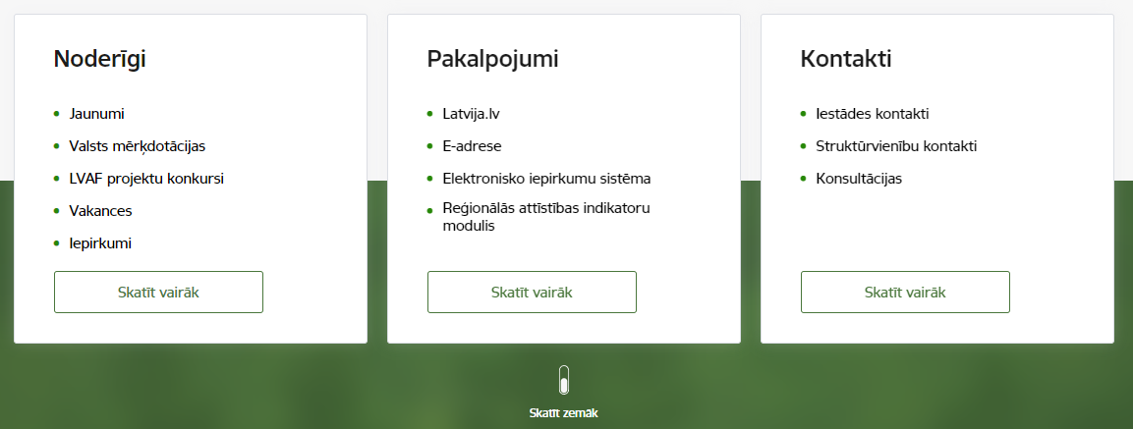
Pirmo jeb kreisās malas bloku izmanto saturam, kas lapas apmeklētājam varētu būt noderīgs uzreiz. Šeit iestāde attēlo svarīgāko informāciju. | Otro jeb vidējo bloku izmanto, lai izvietotu saites uz biežak lietotajiem vai aktuālākajiem pakalpojumiem. | Trešo, jeb labās puses bloku, izmanto informācijas izvietošanai par pašu iestādi, piemēram, kontakti saziņai, darba laiki, adreses un cita nepieciešamā informācija. Vārda “iestādi” vietā iesakām likt attiecīgās iestādes nosaukumu vai pilnā nosaukuma saīsinājumu. |  | Vizuāls piemērs
Ietādes 3 bloki
1. bloks | 2. bloks | 3. bloks
Noderīgi | Pakalpojumi | Par iestādi / Kontakti (jāizvēlas vai nu "Par iestādi" vai "Kontakti")
Nosaukums ar pievienotu saiti 1 | Nosaukums ar pievienotu saiti 1 | Nosaukums ar pievienotu saiti 1
Nosaukums ar pievienotu saiti 2 | Nosaukums ar pievienotu saiti 2 | Nosaukums ar pievienotu saiti 2
Nosaukums ar pievienotu saiti 3 | Nosaukums ar pievienotu saiti 3 | Nosaukums ar pievienotu saiti 3
Nosaukums ar pievienotu saiti 4 | Nosaukums ar pievienotu saiti 4 | Nosaukums ar pievienotu saiti 4
Nosaukums ar pievienotu saiti 5 | Nosaukums ar pievienotu saiti 5 | Nosaukums ar pievienotu saiti 5
[nosaukums ar pievienotu saiti 6] | [nosaukums ar pievienotu saiti 6] | [nosaukums ar pievienotu saiti 6]
[nosaukums ar pievienotu saiti 7] | [nosaukums ar pievienotu saiti 7] | [nosaukums ar pievienotu saiti 7]

Jānorāda saites nosaukums un jāpievieno atbilstošā saite no esošās mājaslapas. Kad jaunā tīmekļvietne tiks veidota, saitēm tiks pievienotas atbilstošas saites uz jaunajā TVP tīmekļvietnē izveidotām lapām.
 |  |  | Katrā blokā var ievietot max. 7 izvēles saites, izceļot svarīgāko, vai 5 saites + aktīvo pogu, kas aizved uz tematiski lielāku, plašāku apakšsadaļu.

